02_시스템구조도(흐름도)
과정명 | 46기 [디지털컨버전스]ICT융합 풀스택(자바/스프링)개발자 양성과정D | 작성자 | 홍길동
훈련기간 | (2021-05-24 ~ 2021-11-04) | 작성일 | 2021-01-01
VERSION HISTORY
팀원 or 조원 or 개인 : 홍길동,김길동,이길동,최길동 no / 작성자 / 제목 / version / 작성일 / 작성시각 / 버전 근거 내용 02_작성자_시스템구조도_v02_년월일_시각 / 00팀_회의록_년월일_시각 02_작성자_시스템구조도_v01_년월일_시각 / 00팀_회의록_년월일_시각

프로세스 흐름도

시스템구조도
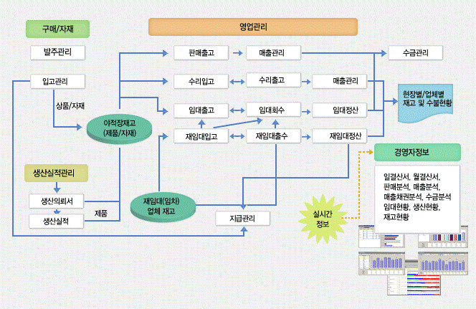

서비스별 구조도

회원 가입 한다.
JJ 사이트를 이용한다.

N

회원 가입 페이지로 이동한다.
가입된 회원?

가입 회원 DB
연동
Y

가입에 필요한 정보를 입력한다.
로그인 회면으로
페이지 이동한다.

Y
N
아이디 중복?
입력 정보 일치?
연동
N

회원 가입 성공
Y
가입 회원 DB
로그인 한다.
연동

메인 화면으로 이동한다.

권한이 관리자?
N

Y

로그아웃, 회원 탈퇴기능 사용 가능
전체 정보보기
회원 정보 수정
삭제처리 가능

로그아웃한다.
로그아웃, 회원 탈퇴기능 사용 가능

각 기능의 페이지로 이동

로그인 페이지로 이동한다.
회원 탈퇴 페이지로 이동한다.

JJ 사이트 이용 완료

N
입력 정보 일치?

Y

회원 탈퇴 성공

메인 화면으로 이동한다.

08_ERD
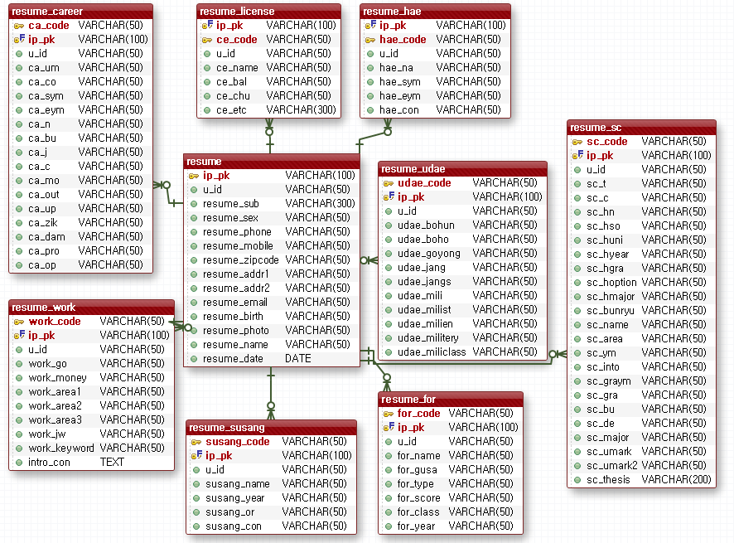
과정명 | 46기 [디지털컨버전스]ICT융합 풀스택(자바/스프링)개발자 양성과정D | 작성자 | 홍길동
훈련기간 | (2021-05-24 ~ 2021-11-04) | 작성일 | 2021-01-01
VERSION HISTORY
팀원 or 조원 or 개인 : 홍길동,김길동,이길동,최길동 no / 작성자 / 제목 / version / 작성일 / 작성시각 / 버전 근거 내용 08_작성자_ERD_v02_년월일_시각 / 00팀_회의록_년월일_시각 08_작성자_ERD_v01_년월일_시각 / 00팀_회의록_년월일_시각

ERD

프로젝트 전체 ERD
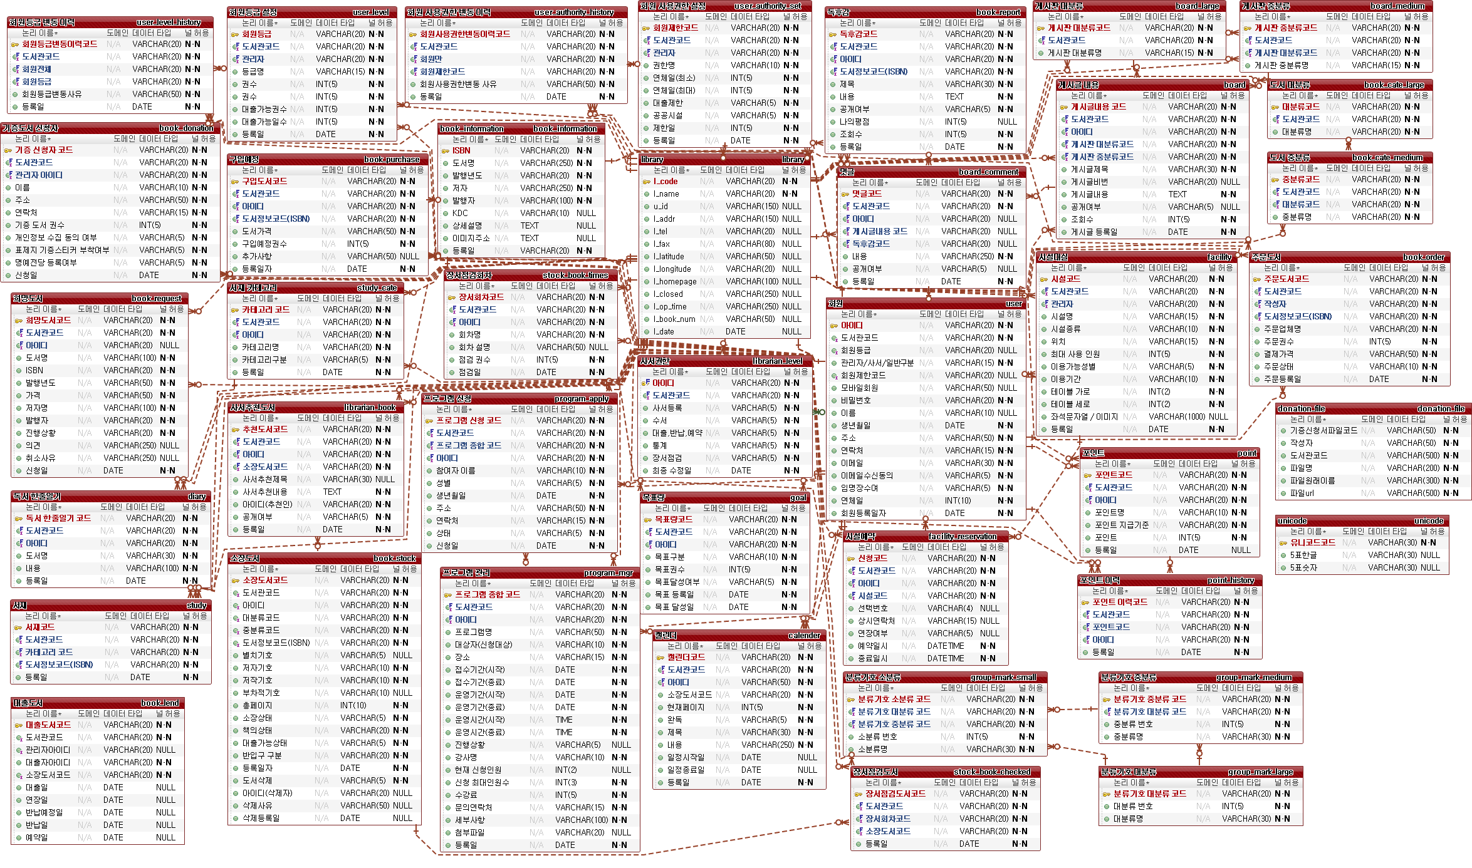

서비스 별 ERD

12_화면설계서
과정명 | 46기 [디지털컨버전스]ICT융합 풀스택(자바/스프링)개발자 양성과정D |  |  | 작성자 |  |  | 홍길동
훈련기간 | (2021-05-24 ~ 2021-11-04) |  |  | 작성일 |  |  | 2021-01-01
VERSION HISTORY
팀원 or 조원 or 개인 : 홍길동,김길동,이길동,최길동 no / 작성자 / 제목 / version / 작성일 / 작성시각 / 버전 근거 내용 12_작성자_화면설계서_v02_년월일_시각 / 00팀_회의록_년월일_시각 12_작성자_화면설계서_v01_년월일_시각 / 00팀_회의록_년월일_시각

화면 설계서

1. 화면 명
화면 레이아웃 및 화면
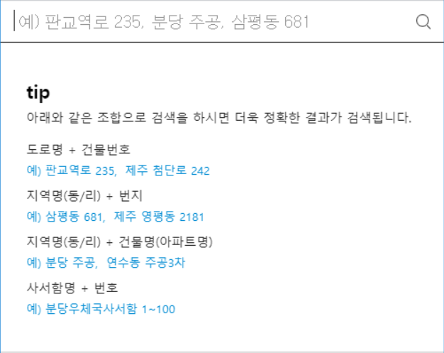 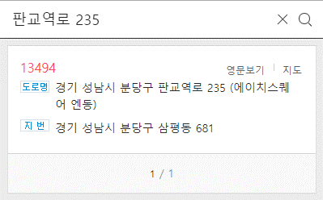

2. 화면설명 | - 지번 및 도로명 주소를 입력할 수 있는 공통하면이다.

3. 화면 항목 설명
항목명 | 영문명 |  | 설명 |  | 속성 | Validation
 |  |  |  |  |  | 필수 여부 |  | 자리수 |  | 기타
도로명 | address |  | 도로명 주소 검색시 도로명을 입력하는 변수 |  | E | 필수 |  | 20
주소 | resut_address |  | 검색한 주소내역 |  | R
* E :화면에서 표시되며 편집 가능한 경우 / S: 화면에서 표시된 내용 선택하는 경우 / R: 화면에서 표시되며 편집 불가능한 경우 / H: 화면에 표시되지 않는 경우 (주로 다른 화면과 데이터를 주고받을 때의 변수)

4. 화면 이벤트 설명
이벤트 명 |  | 이벤트 설명 |  |  | 관련데이터 |  |  |  | 관련 object
도로명 주소 검색 버튼 |  | 해당 도로명 주소를 검색한다 |  |  | S | address |  |  | AddressCotroller
 |  |  |  |  | R | result |  |  | AddressDTO

5. 관련 파일
파일유형 |  | 경로명 |  | 파일명
CSS |  | /common/css |  | common.css
JAVASCRIPT |  | /common/js |  | common.js
JAVASCRIPT |  | /common/js |  | com_message.js

16_사이트맵
과정명 |  | 46기 [디지털컨버전스]ICT융합 풀스택(자바/스프링)개발자 양성과정D |  |  |  | 작성자 | 홍길동
훈련기간 |  | (2021-05-24 ~ 2021-11-04) |  |  |  | 작성일 | 2021-01-01
VERSION HISTORY
팀원 or 조원 or 개인 : 홍길동,김길동,이길동,최길동 no / 작성자 / 제목 / version / 작성일 / 작성시각 / 버전 근거 내용 16_작성자_사이트맵_v02_년월일_시각 / 00팀_회의록_년월일_시각 16_작성자_사이트맵_v01_년월일_시각 / 00팀_회의록_년월일_시각

사이트맵

▶ 인사말
▶ 창원 상남본원
▶ 강사 / 직원채용
학원소개
▶ 강의소개
▶ 수강혜택
▶ 강의시간표
▶ 강사소개
▶ 수강후기
강의안내
▶ 수강신청
수강신청

▶ 샘플강의 맛보기
▶ 토익 저자직강
▶ 학원소개 동영상
온라인 청강
▶ 공지사항
▶ 자유게시판
▶ 이벤트
▶ 포토갤러리
▶ 스터디그룹
커뮤니티
▶ 로그인
▶ 회원가입
▶ 아이디 / 비밀번호 찾기
▶ 회원정보 수정
회원안내

NO | 화면 메뉴 DEPTH |  |  |  | URI |  |  | GET/ POST | 설명
 | 1 DEPTH |  | 2 DEPTH | 3 DEPTH
1 | 강의안내 |  | 강의소개 |  | course/introduce |  |  | GET | 강의 소개 페이지
2 |  |  | 수강혜택 |  | course/benefit |  |  | GET | 수강시 혜택 소개 페이지
3 |  |  | 강의시간표 |  | course/schedule |  |  | GET | 강의 시간표 페이지
4 |  |  | 강사소개 |  | course/teacher |  |  | GET | 강좌별 강사 소개 페이지
5 |  |  | 수강후기 |  | course/review |  |  | POST | 강좌별 수강 후기 페이지
6 | 수강신청 |  | 수강신청 |  | course/enrolment |  |  | POST | 강좌 수강신청 페이지
7 | 회원안내 |  | 로그인 |  | member/login |  |  | POST | 교직원 및 학생 로그인 페이지
8 |  |  | 회원가입 |  | member/addMember |  |  | POST | 수강생 회원가입 페이지
9 |  |  | 아이디/비밀번호찾기 |  | member/forgotMemberInfo |  |  | POST | 아이디/비밀번호 찾기 페이지
10 |  |  | 회원정보 수정 |  | member/modifyMember |  |  | POST | 학생 정보 수정 페이지

17_프로젝트상세일정
프로젝트 일정 및 간트차트

과정명 |  | 46기 [디지털컨버전스]ICT융합 풀스택(자바/스프링)개발자 양성과정D |  |  | 작성자 | 홍길동 |  |  |  | 시작일, 종료일, 진행현황만 입력하면 작업일수, 진행일수가 계산되어 간트차트에 적용됩니다.
훈련기간 |  | (2021-05-24 ~ 2021-11-04) |  |  | 작성일 | 2021-01-01
프로젝트명 |  | 학사행정시스템
VERSION HISTORY
팀원 or 조원 or 개인 : 홍길동,김길동,이길동,최길동 no / 작성자 / 제목 / version / 작성일 / 작성시각 / 버전 근거 내용 17_작성자_상세일정_v02_년월일_시각 / 00팀_회의록_년월일_시각 17_작성자_상세일정_v01_년월일_시각 / 00팀_회의록_년월일_시각

NO | 화면 메뉴 DEPTH |  | 담당자 (팀원) | 진행내용 | 일정
 | SYSTEM | 기능 |  |  | 시작일 | 종료일 | 작업일수 | 진행현황 | 진행일수
1 | 관리자계정관리 | 관리자 등록 | 최봉준 | 구현 완료 | 2023-04-13 | 2023-04-16 | 4 | 100% | 4
2 |  | 관리자 조회 | 최봉준 | 구현 완료 | 2023-04-16 | 2023-04-18 | 3 | 100% | 3
3 |  | 관리자 권한 수정 | 최봉준 | 구현 완료 | 2023-04-18 | 2023-04-20 | 3 | 100% | 3
4 | 탈퇴 회원 관리 | 탈퇴 회원 조회 | 최봉준 | 구현 완료 | 2023-04-20 | 2023-04-22 | 3 | 100% | 3
5 | 배송지 관리 | 배송지 등록 | 최봉준 | 구현 완료 | 2023-05-11 | 2023-05-15 | 5 | 100% | 5
6 |  | 배송지 수정 | 최봉준 | 구현 완료 | 2023-04-22 | 2023-04-29 | 8 | 100% | 8
7 |  | 배송지 조회 | 최봉준 | 구현 완료 | 2023-04-23 | 2023-04-25 | 3 | 100% | 3
8 |  | 배송지 삭제 | 최봉준 | 구현 완료 | 2023-04-23 | 2023-04-26 | 4 | 100% | 4
9 | 로그인 관리 | 로그인 기록내역 조회 | 최봉준 | 구현 완료 | 2023-04-24 | 2023-04-26 | 3 | 100% | 3
10 | 휴면 회원 관리 | 휴먼 회원 조회 | 최봉준 | 구현 완료 | 2023-05-11 | 2023-05-15 | 5 | 100% | 5
11 | 회원 관리 | 회원 가입 | 최봉준 | 구현 완료 | 2023-04-13 | 2023-04-16 | 4 | 100% | 4
12 |  | 회원 정보 수정 | 최봉준 | 구현 완료 | 2023-04-27 | 2023-05-12 | 16 | 100% | 16
13 |  | 회원 조회 | 최봉준 | 구현 완료 | 2023-04-28 | 2023-05-01 | 4 | 100% | 4
14 | 업체관리 | 업체 등록 | 최학준 | 구현 완료 | 2023-04-13 | 2023-04-16 | 4 | 100% | 4
15 |  | 업체 수정 | 최학준 | 구현 완료 | 2023-04-13 | 2023-04-16 | 4 | 100% | 4
16 |  | 업체 사원등록 비밀번호 수정 | 최학준 | 구현 완료 | 2023-04-13 | 2023-04-16 | 4 | 100% | 4
17 |  | 업체 조회 | 최학준 | 구현 완료 | 2023-04-13 | 2023-04-16 | 4 | 100% | 4
18 |  | 업체 사원 등록 | 최학준 | 구현 완료 | 2023-04-16 | 2023-04-18 | 3 | 100% | 3
19 | 업체 직원별 권한 관리 | 업체 직원별 권한 등록 | 최학준 | 구현 완료 | 2023-04-18 | 2023-04-20 | 3 | 100% | 3
20 |  | 업체 직원별 권한 조회 | 최학준 | 구현 완료 | 2023-04-18 | 2023-04-20 | 3 | 100% | 3
21 |  | 업체 직원별 권한 수정 | 최학준 | 구현 완료 | 2023-04-18 | 2023-04-20 | 3 | 100% | 3
22 |  | 업체 직원별 권한 삭제 | 최학준 | 구현 완료 | 2023-04-18 | 2023-04-20 | 3 | 100% | 3
23 | 업체 종류 관리 | 업체 종류 등록 | 최학준 | 구현 완료 | 2023-04-21 | 2023-04-22 | 2 | 100% | 2
24 |  | 업체 종류 조회 | 최학준 | 구현 완료 | 2023-04-21 | 2023-04-22 | 2 | 100% | 2
25 |  | 업체 종류 수정 | 최학준 | 구현 완료 | 2023-04-21 | 2023-04-22 | 2 | 100% | 2
26 |  | 업체 종류 삭제 | 최학준 | 구현 완료 | 2023-04-21 | 2023-04-22 | 2 | 100% | 2
27 | 멘토멘티 관리 | 멘토 신청 | 박민서 | 구현 완료 | 2023-04-13 | 2023-04-16 | 4 | 100% | 4
28 |  | 멘토 승인 여부 조회 | 박민서 | 구현 완료 | 2023-04-16 | 2023-04-18 | 3 | 100% | 3
29 |  | 멘티 신청 | 박민서 | 구현 완료 | 2023-04-18 | 2023-04-20 | 3 | 100% | 3
30 |  | 멘티 승인 여부 조회 | 박민서 | 구현 완료 | 2023-04-20 | 2023-04-22 | 3 | 100% | 3
31 |  | 멘토 승인 | 박민서 | 구현 완료 | 2023-05-11 | 2023-05-15 | 5 | 100% | 5
32 |  | 멘토 신청 조회 | 박민서 | 구현 완료 | 2023-04-22 | 2023-04-29 | 8 | 100% | 8
33 |  | 멘토 승인 | 박민서 | 구현 완료 | 2023-04-23 | 2023-04-25 | 3 | 100% | 3
34 | 승인기준 관리 | 승인 기준 등록 | 박민서 | 구현 완료 | 2023-04-23 | 2023-04-26 | 4 | 100% | 4
35 |  | 승인 기준 조회 | 박민서 | 구현 완료 | 2023-04-24 | 2023-04-26 | 3 | 100% | 3
36 |  | 승인 기준 수정 | 박민서 | 구현 완료 | 2023-05-11 | 2023-05-15 | 5 | 100% | 5
37 |  | 승인 기준 삭제 | 박민서 | 구현 완료 | 2023-04-13 | 2023-04-16 | 4 | 100% | 4
38 | 멘토멘티 계약 공고 관리 | 멘토멘티 계약 공고 등록 | 박민서 | 구현 완료 | 2023-04-27 | 2023-05-12 | 16 | 100% | 16
39 |  | 멘토멘티 계약 공고 수정 | 박민서 | 구현 완료 | 2023-04-28 | 2023-05-01 | 4 | 100% | 4
40 |  | 멘토멘티 계약 공고 조회 | 박민서 | 구현 완료 | 2023-04-13 | 2023-04-16 | 4 | 100% | 4
41 |  | 멘토멘티 계약 공고 삭제 | 박민서 | 구현 완료 | 2023-04-16 | 2023-04-18 | 3 | 100% | 3
42 | 멘토멘티 계약 신청 | 멘토멘티 계약 공고 조회 | 박민서 | 구현 완료 | 2023-04-18 | 2023-04-20 | 3 | 100% | 3
43 |  | 멘토멘티 계약 신청 | 박민서 | 구현 완료 | 2023-04-20 | 2023-04-22 | 3 | 100% | 3
44 |  | 멘토멘티 신청한 계약 조회 | 박민서 | 구현 완료 | 2023-04-13 | 2023-04-16 | 4 | 100% | 4
45 |  | 멘토멘티 신청한 계약 취소 | 박민서 | 구현 완료 | 2023-04-16 | 2023-04-18 | 3 | 100% | 3
46 |  | 멘토멘티 신청한 계약 결제 | 박민서 | 구현 완료 | 2023-04-18 | 2023-04-20 | 3 | 100% | 3
47 |  | 멘토멘티 신청된 계약 조회 | 박민서 | 구현 완료 | 2023-04-20 | 2023-04-22 | 3 | 100% | 3
48 |  | 멘토멘티 신청된 계약 승인 | 박민서 | 구현 완료 | 2023-05-11 | 2023-05-15 | 5 | 100% | 5
49 | 멘토 멘티 평가 | 내 멘티 조회 | 박민서 | 구현 완료 | 2023-04-22 | 2023-04-29 | 8 | 100% | 8
50 |  | 회차별 멘토 방문 평가 등록 | 박민서 | 구현 완료 | 2023-04-23 | 2023-04-25 | 3 | 100% | 3
51 |  | 회차별 멘토 방문 평가 수정 | 박민서 | 구현 완료 | 2023-04-23 | 2023-04-26 | 4 | 100% | 4
52 |  | 회차별 멘토 방문 평가 조회 | 박민서 | 구현 완료 | 2023-04-24 | 2023-04-26 | 3 | 100% | 3
53 |  | 회차별 멘토 방문 평가 삭제 | 박민서 | 구현 완료 | 2023-05-11 | 2023-05-15 | 5 | 100% | 5
54 | 멘토멘티 평가 항목 관리 | 멘토 멘티 평가 항목 등록 | 박민서 | 구현 완료 | 2023-04-13 | 2023-04-16 | 4 | 100% | 4
55 |  | 멘토 멘티 평가 항목 조회 | 박민서 | 구현 완료 | 2023-04-27 | 2023-05-12 | 16 | 100% | 16
56 |  | 멘토 멘티 평가 항목 수정 | 박민서 | 구현 완료 | 2023-04-28 | 2023-05-01 | 4 | 100% | 4
57 |  | 멘토 멘티 평가 항목 삭제 | 박민서 | 구현 완료 | 2023-04-28 | 2023-05-01 | 4 | 100% | 4
58 | 건조 음식물 계약 공고 관리 | 건조 음식물 계약공고 등록 | 최학준 | 구현완료 | 4/23/2023 | 4/23/2023 | 1 | 100% | 1
59 |  | 건조 음식물 계약공고 수정 | 최학준 | 미구현 | 4/23/2023 | 4/23/2023 | 1 | 5000% | 50
60 |  | 건조 음식물 계약공고 조회 | 최학준 | 구현완료 | 4/24/2023 | 4/26/2023 | 3 | 100% | 3
61 |  | 건조 음식물 계약공고 삭제 | 최학준 | 미구현 | 4/24/2023 | 4/26/2023 | 3 | 0% | 0
62 | 동애등에 구매 계약 공고 관리 | 동애등에 계약 공고 등록 | 최학준 | 미구현 | 4/24/2023 | 4/26/2023 | 3 | 30% | 0.9
63 |  | 동애등에 계약 공고 수정 | 최학준 | 미구현 | 4/24/2023 | 4/26/2023 | 3 | 30% | 0.9
64 |  | 동애등에 계약 공고 조회 | 최학준 | 구현완료 | 4/24/2023 | 4/26/2023 | 3 | 100% | 3
65 |  | 동애등에 계약 공고 삭제 | 최학준 | 미구현 | 4/24/2023 | 4/26/2023 | 3 | 30% | 0.9
66 | 건조 음식물 계약 신청 | 건조 음식물 계약공고 조회 | 최학준 | 구현완료 | 4/24/2023 | 4/26/2023 | 3 | 100% | 3
67 |  | 건조 음식물 계약신청 | 최학준 | 구현완료 | 4/26/2023 | 4/28/2023 | 3 | 100% | 3
68 |  | 신청한 건조 음식물 계약 조회 | 최학준 | 미구현 | 4/26/2023 | 4/28/2023 | 3 | 50% | 1.5
69 |  | 신청한 건조 음식물 계약 취소 | 최학준 | 미구현 | 4/26/2023 | 4/28/2023 | 3 | 0% | 0
70 |  | 신청한 건조 음식물 계약 승인 | 최학준 | 미구현 | 4/26/2023 | 4/28/2023 | 3 | 0% | 0
71 | 동애등에 구매 계약 신청 | 동애등에 구매계약 공고 조회 | 박민서 | 구현완료 | 2023-04-23 | 2023-04-25 | 3 | 100% | 3
72 |  | 동애등에 구매계약 신청 | 박민서 | 구현완료 | 2023-04-23 | 2023-04-26 | 4 | 100% | 4
73 |  | 신청한 동애등에 구매계약 조회 | 박민서 | 구현완료 | 2023-04-24 | 2023-04-26 | 3 | 100% | 3
74 |  | 신청한 동애등에 구매계약 결제 | 박민서 | 구현완료 | 2023-05-11 | 2023-05-15 | 5 | 100% | 5
75 |  | 신청한 동애등에 구매계약 결제 | 박민서 | 구현완료 | 2023-04-13 | 2023-04-16 | 4 | 100% | 4
76 |  | 신청한 동애등에 구매계약 조회 | 박민서 | 구현완료 | 2023-04-27 | 2023-05-12 | 16 | 100% | 16
77 |  | 신청한 동애등에 구매계약 승인 | 박민서 | 구현완료 | 2023-04-28 | 2023-05-01 | 4 | 100% | 4
78 | 계약 파기 신청 | 내 계약 조회 | 황병준 | 미구현 |  |  | 1 | 0% | 0
79 |  | 계약 파기 신청 | 황병준 | 미구현 |  |  | 1 | 0% | 0
80 |  | 계약 파기 승인 | 황병준 | 미구현 |  |  | 1 | 0% | 0
81 |  | 계약 결제 환불 | 황병준 | 미구현 |  |  | 1 | 0% | 0
82 | 파기 사유 관리 | 파기 사유등록 | 황병준 | 세부적 기능 구현 추가 필요 | 5/7/2023 | 2023-05-12 | 6 | 50% | 3
83 |  | 파기 사유수정 | 황병준 | 세부적 기능 구현 추가 필요 | 2023-05-12 | 2023-05-17 | 6 | 50% | 3
84 |  | 파기 사유조회 | 황병준 | 구현 | 5/1/2023 | 2023-05-06 | 6 | 100% | 6
85 |  | 파기 사유삭제 | 황병준 | 세부적 기능 구현 추가 필요 | 5/2/2023 | 2023-05-07 | 6 | 50% | 3
86 | 사육장 관리 | 사육장 등록 | 김유진 | 구현 완료 | 4/22/2023 | 2023-04-27 | 6 | 100% | 6
87 |  | 사육장 수정 | 김유진 | 구현 완료 | 4/23/2023 | 2023-04-29 | 7 | 100% | 7
88 |  | 사육장 조회 | 김유진 | 구현 완료 | 4/24/2023 | 2023-04-30 | 7 | 100% | 7
89 |  | 사육장 삭제 | 김유진 | 구현 완료 | 4/15/2023 | 2023-04-20 | 6 | 100% | 6
90 | 사육장 상태 조회 | 카테고리별 사육장 상태 조회 | 김유진 | 구현 완료 | 4/18/2023 | 2023-04-22 | 5 | 100% | 5
91 |  | 일수별 사육장 상태 조회 | 김유진 | 구현 완료 | 4/13/2023 | 2023-04-15 | 3 | 100% | 3
92 | 사육장 내 케이지 관리 | 사육장 내 케이지 등록 | 김유진 | 구현 완료 | 4/20/2023 | 2023-04-25 | 6 | 100% | 6
93 |  | 사육장 내 케이지 수정 | 김유진 | 구현 완료 | 4/21/2023 | 2023-04-23 | 3 | 100% | 3
94 |  | 사육장 내 케이지 삭제 | 김유진 | 구현 완료 | 4/22/2023 | 2023-04-27 | 6 | 100% | 6
95 |  | 사육장 내 케이지 조회 | 김유진 | 구현 완료 | 4/22/2023 | 2023-04-27 | 6 | 100% | 6
96 | 생산량 조회 | 케이지 예상 생산량 조회 | 김유진 | 구현 완료 | 4/22/2023 | 2023-04-27 | 6 | 100% | 6
97 |  | 실제 생산량 기록 조회 | 김유진 | 구현 완료 | 4/23/2023 | 2023-04-29 | 7 | 100% | 7
98 | 음식물 투입사료 | 음식물 투입사료 조회 | 김유진 | 구현 완료 | 4/24/2023 | 2023-04-30 | 7 | 100% | 7
99 | 상태에 따른 계산단위 기준 관리 | 상태에 따른 계산단위 기준 등록 | 김유진 | 미구현 | 4/15/2023 | 2023-04-20 | 6 | 20% | 1.2
100 |  | 상태에 따른 계산단위 기준 수정 | 김유진 | 미구현 | 4/18/2023 | 2023-04-22 | 5 | 20% | 1
101 |  | 상태에 따른 계산단위 기준 삭제 | 김유진 | 미구현 | 4/13/2023 | 2023-04-15 | 3 | 30% | 0.9
102 |  | 상태에 따른 계산단위 기준 조회 | 김유진 | 미구현 | 4/20/2023 | 2023-04-25 | 6 | 40% | 2.4
103 | 환경개선량 | 환경개선량 조회 | 황병준 | 구현완료 | 4/21/2023 | 2023-04-23 | 3 | 100% | 3
104 | 매출 조회 | 일별 매출 조회 | 황병준 | 미구현 | 4/22/2023 | 2023-04-27 | 6 | 0% | 0
105 |  | 월별 매출 조회 | 황병준 | 미구현 | 4/23/2023 | 2023-04-29 | 7 | 0% | 0
106 |  | 년별 매출 조회 | 황병준 | 미구현 | 4/24/2023 | 2023-04-30 | 7 | 0% | 0
107 | 시각적 통계 | 예상 생산량 대비 실제 생산량 손실률 | 박민서 | 미구현 | 4/22/2023 | 2023-04-27 | 6 | 30% | 1.8
108 |  | 생산량 조회 | 박민서 | 미구현 | 4/23/2023 | 2023-04-29 | 7 | 30% | 2.1
109 |  | 수확량 조회 | 박민서 | 미구현 | 4/24/2023 | 2023-04-30 | 7 | 30% | 2.1
110 | 플랫폼 문의 관리 | 플랫폼 문의 등록 | 황병준 | 구현 완료 | 4/15/2023 | 2023-04-20 | 6 | 100% | 6
111 |  | 플랫폼 문의 수정 | 황병준 | 구현 완료 | 4/18/2023 | 2023-04-22 | 5 | 100% | 5
112 |  | 플랫폼 문의 조회 | 황병준 | 구현 완료 | 4/13/2023 | 2023-04-15 | 3 | 100% | 3
113 |  | 플랫폼 문의 삭제 | 황병준 | 구현 완료 | 4/20/2023 | 2023-04-25 | 6 | 100% | 6
114 |  | 플랫폼 문의 카테고리 등록(관리자) | 황병준 | 구현 완료 | 4/21/2023 | 2023-04-23 | 3 | 100% | 3
115 |  | 플랫폼 문의 답변 등록(관리자) | 황병준 | 구현 완료 | 4/22/2023 | 2023-04-27 | 6 | 100% | 6
116 |  | 플랫폼 문의 답변 삭제(관리자) | 황병준 | 구현 완료 | 4/23/2023 | 2023-04-29 | 7 | 100% | 7
117 |  | 플랫폼 문의 답변 조회(관리자) | 황병준 | 구현 완료 | 4/24/2023 | 2023-04-30 | 7 | 100% | 7
총 진행 현황 |  |  |  |  | 2021-03-02 | 2021-05-06 | 66 | 126% | 82.866666667

 | 작업일수
관리자 등록 | 4
관리자 조회 | 3
관리자 권한 수정 | 3
탈퇴 회원 조회 | 3
배송지 등록 | 5
배송지 수정 | 8
배송지 조회 | 3
배송지 삭제 | 4
로그인 기록내역 조회 | 3
휴먼 회원 조회 | 5
회원 가입 | 4
회원 정보 수정 | 16
회원 조회 | 4
업체 등록 | 4
업체 수정 | 4
업체 사원등록 비밀번호 수정 | 4
업체 조회 | 4
업체 사원 등록 | 3
업체 직원별 권한 등록 | 3
업체 직원별 권한 조회 | 3
업체 직원별 권한 수정 | 3
업체 직원별 권한 삭제 | 3
업체 종류 등록 | 2
업체 종류 조회 | 2
업체 종류 수정 | 2
업체 종류 삭제 | 2
멘토 신청 | 4
멘토 승인 여부 조회 | 3
멘티 신청 | 3
멘티 승인 여부 조회 | 3
멘토 승인 | 5
멘토 신청 조회 | 8
멘토 승인 | 3
승인 기준 등록 | 4
승인 기준 조회 | 3
승인 기준 수정 | 5
승인 기준 삭제 | 4
멘토멘티 계약 공고 등록 | 16
멘토멘티 계약 공고 수정 | 4
멘토멘티 계약 공고 조회 | 4
멘토멘티 계약 공고 삭제 | 3
멘토멘티 계약 공고 조회 | 3
멘토멘티 계약 신청 | 3
멘토멘티 신청한 계약 조회 | 4
멘토멘티 신청한 계약 취소 | 3
멘토멘티 신청한 계약 결제 | 3
멘토멘티 신청된 계약 조회 | 3
멘토멘티 신청된 계약 승인 | 5
내 멘티 조회 | 8
회차별 멘토 방문 평가 등록 | 3
...

Sheet1
기능 | 시작일 | 작업일수
관리자 등록 | 2023-04-13 | 4
관리자 조회 | 2023-04-16 | 3
관리자 권한 수정 | 2023-04-18 | 3
탈퇴 회원 조회 | 2023-04-20 | 3
배송지 등록 | 2023-05-11 | 5
배송지 수정 | 2023-04-22 | 8
배송지 조회 | 2023-04-23 | 3
배송지 삭제 | 2023-04-23 | 4
로그인 기록내역 조회 | 2023-04-24 | 3
휴먼 회원 조회 | 2023-05-11 | 5
회원 가입 | 2023-04-13 | 4
회원 정보 수정 | 2023-04-27 | 16
회원 조회 | 2023-04-28 | 4
업체 등록 | 2023-04-13 | 4
업체 수정 | 2023-04-13 | 4
업체 사원등록 비밀번호 수정 | 2023-04-13 | 4
업체 조회 | 2023-04-13 | 4
업체 사원 등록 | 2023-04-16 | 3
업체 직원별 권한 등록 | 2023-04-18 | 3
업체 직원별 권한 조회 | 2023-04-18 | 3
업체 직원별 권한 수정 | 2023-04-18 | 3
업체 직원별 권한 삭제 | 2023-04-18 | 3
업체 종류 등록 | 2023-04-21 | 2
업체 종류 조회 | 2023-04-21 | 2
업체 종류 수정 | 2023-04-21 | 2
업체 종류 삭제 | 2023-04-21 | 2
멘토 신청 | 2023-04-13 | 4
멘토 승인 여부 조회 | 2023-04-16 | 3
멘티 신청 | 2023-04-18 | 3
멘티 승인 여부 조회 | 2023-04-20 | 3
멘토 승인 | 2023-05-11 | 5
멘토 신청 조회 | 2023-04-22 | 8
멘토 승인 | 2023-04-23 | 3
승인 기준 등록 | 2023-04-23 | 4
승인 기준 조회 | 2023-04-24 | 3
승인 기준 수정 | 2023-05-11 | 5
승인 기준 삭제 | 2023-04-13 | 4
멘토멘티 계약 공고 등록 | 2023-04-27 | 16
멘토멘티 계약 공고 수정 | 2023-04-28 | 4
멘토멘티 계약 공고 조회 | 2023-04-13 | 4
멘토멘티 계약 공고 삭제 | 2023-04-16 | 3
멘토멘티 계약 공고 조회 | 2023-04-18 | 3
멘토멘티 계약 신청 | 2023-04-20 | 3
멘토멘티 신청한 계약 조회 | 2023-04-13 | 4
멘토멘티 신청한 계약 취소 | 2023-04-16 | 3
멘토멘티 신청한 계약 결제 | 2023-04-18 | 3
멘토멘티 신청된 계약 조회 | 2023-04-20 | 3
멘토멘티 신청된 계약 승인 | 2023-05-11 | 5
내 멘티 조회 | 2023-04-22 | 8
회차별 멘토 방문 평가 등록 | 2023-04-23 | 3
회차별 멘토 방문 평가 수정 | 2023-04-23 | 4
회차별 멘토 방문 평가 조회 | 2023-04-24 | 3
회차별 멘토 방문 평가 삭제 | 2023-05-11 | 5
멘토 멘티 평가 항목 등록 | 2023-04-13 | 4
멘토 멘티 평가 항목 조회 | 2023-04-27 | 16
멘토 멘티 평가 항목 수정 | 2023-04-28 | 4
멘토 멘티 평가 항목 삭제 | 2023-04-28 | 4
건조 음식물 계약공고 등록 | 4/23/2023 | 1
건조 음식물 계약공고 수정 | 4/23/2023 | 1
건조 음식물 계약공고 조회 | 4/24/2023 | 3
건조 음식물 계약공고 삭제 | 4/24/2023 | 3
동애등에 계약 공고 등록 | 4/24/2023 | 3
동애등에 계약 공고 수정 | 4/24/2023 | 3
동애등에 계약 공고 조회 | 4/24/2023 | 3
동애등에 계약 공고 삭제 | 4/24/2023 | 3
건조 음식물 계약공고 조회 | 4/24/2023 | 3
건조 음식물 계약신청 | 4/26/2023 | 3
신청한 건조 음식물 계약 조회 | 4/26/2023 | 3
신청한 건조 음식물 계약 취소 | 4/26/2023 | 3
신청한 건조 음식물 계약 승인 | 4/26/2023 | 3
동애등에 구매계약 공고 조회 | 2023-04-23 | 3
동애등에 구매계약 신청 | 2023-04-23 | 4
신청한 동애등에 구매계약 조회 | 2023-04-24 | 3
신청한 동애등에 구매계약 결제 | 2023-05-11 | 5
신청한 동애등에 구매계약 결제 | 2023-04-13 | 4
신청한 동애등에 구매계약 조회 | 2023-04-27 | 16
신청한 동애등에 구매계약 승인 | 2023-04-28 | 4
내 계약 조회 |  | 1
계약 파기 신청 |  | 1
계약 파기 승인 |  | 1
계약 결제 환불 |  | 1
파기 사유등록 | 5/7/2023 | 6
파기 사유수정 | 2023-05-12 | 6
파기 사유조회 | 5/1/2023 | 6
파기 사유삭제 | 5/2/2023 | 6
사육장 등록 | 4/22/2023 | 6
사육장 수정 | 4/23/2023 | 7
사육장 조회 | 4/24/2023 | 7
사육장 삭제 | 4/15/2023 | 6
카테고리별 사육장 상태 조회 | 4/18/2023 | 5
일수별 사육장 상태 조회 | 4/13/2023 | 3
사육장 내 케이지 등록 | 4/20/2023 | 6
사육장 내 케이지 수정 | 4/21/2023 | 3
사육장 내 케이지 삭제 | 4/22/2023 | 6
사육장 내 케이지 조회 | 4/22/2023 | 6
케이지 예상 생산량 조회 | 4/22/2023 | 6
실제 생산량 기록 조회 | 4/23/2023 | 7
음식물 투입사료 조회 | 4/24/2023 | 7
상태에 따른 계산단위 기준 등록 | 4/15/2023 | 6
상태에 따른 계산단위 기준 수정 | 4/18/2023 | 5
상태에 따른 계산단위 기준 삭제 | 4/13/2023 | 3
상태에 따른 계산단위 기준 조회 | 4/20/2023 | 6
환경개선량 조회 | 4/21/2023 | 3
일별 매출 조회 | 4/22/2023 | 6
월별 매출 조회 | 4/23/2023 | 7
년별 매출 조회 | 4/24/2023 | 7
예상 생산량 대비 실제 생산량 손실률 | 4/22/2023 | 6
생산량 조회 | 4/23/2023 | 7
수확량 조회 | 4/24/2023 | 7
플랫폼 문의 등록 | 4/15/2023 | 6
플랫폼 문의 수정 | 4/18/2023 | 5
플랫폼 문의 조회 | 4/13/2023 | 3
플랫폼 문의 삭제 | 4/20/2023 | 6
플랫폼 문의 카테고리 등록(관리자) | 4/21/2023 | 3
플랫폼 문의 답변 등록(관리자) | 4/22/2023 | 6
플랫폼 문의 답변 삭제(관리자) | 4/23/2023 | 7
플랫폼 문의 답변 조회(관리자) | 4/24/2023 | 7

